강화소 흐름도
건설 완료
전체 흐름 | 생성 예시

강화 시작

보유 자원 >= 필요비용
자원 부족 팝업

해당 유닛
0단계 유닛 존재
해당 유닛
1단계 유닛 존재

해당 유닛
모두 1단계
해당 유닛
2단계 유닛 존재
시간 = 요구 시간

강화 유닛 생성

해당 유닛
1단계 버튼
비활성화
해당 유닛
2단계 버튼
비활성화
대기
If 건물 파괴

해당 유닛
2단계 버튼
활성화
해당 유닛
1단계 버튼
활성화
소모된 유닛 삭제

강화소 UI
유닛
건물
생성된 유닛들 중 1명을
랜덤으로 강화시킵니다.
1
2
7
3
4
6
80
건물을 수리합니다.
200
6
8
5
5

건물

강화소 디자인
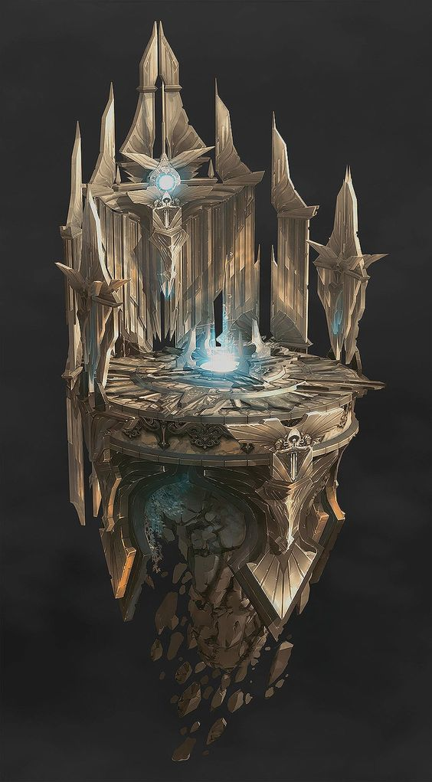
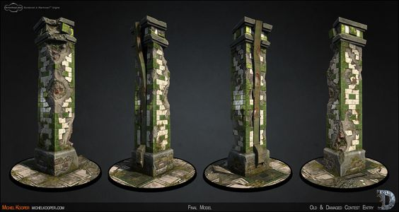

강화소는 원형 제단을 각 유닛이 그려진 기둥 세 개가 둘러싼 모습을 하고 있다.
유닛이 제단 위에 올라가게 되면 해당 유닛의 기둥 위에 파란 불이 일어났다가.
강화가 끝나면 서서히 줄어든다.

치료소 흐름도
전체 흐름

건설 완료

전투단계 종료

작동 X
최대체력 > 현재 체력
유닛 존재

해당 유닛 수 = a
수용 인원 = b
a>b
a 중 무작위로 b만큼의
유닛 선택 후 치료 진행

a=<b
a 유닛 치료 진행

대기 시간 = 치료 시간

유닛 대기

치료 완료

치료소 UI
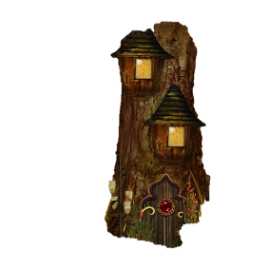
유닛
건물
전투 중 체력이 닳은 유닛을
랜덤으로 치료합니다.
1
7
2
3
4
5
건물을 수리합니다.
200
6
8
건물을 강화합니다.
400
6
9
45
6
5
5
5

치료소 디자인
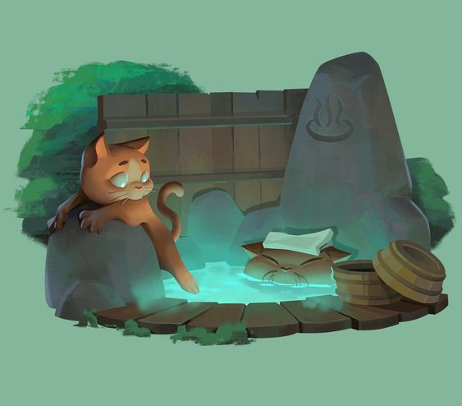
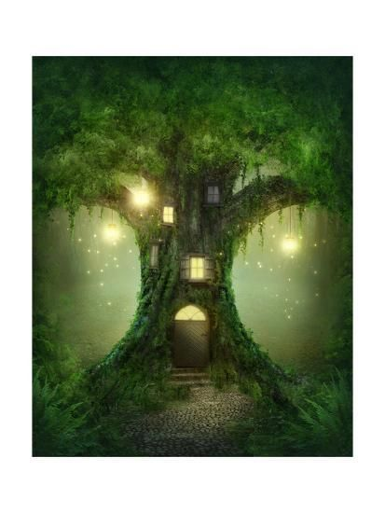


치료소는 나무건물 위에 온천이 올라가있는 모습을 하고 있다. 건물이 올라갈 수록 온천도 더 생긴다.

